Hoja1
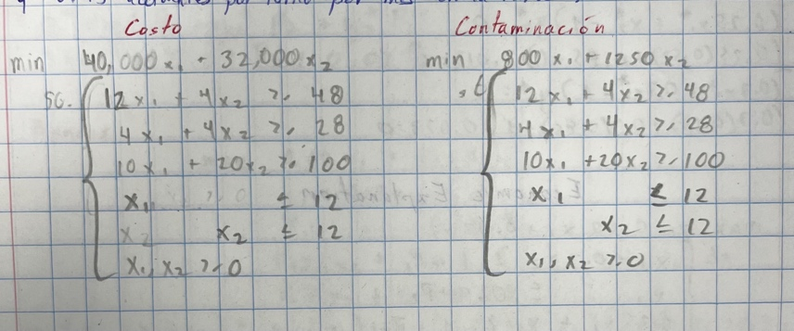
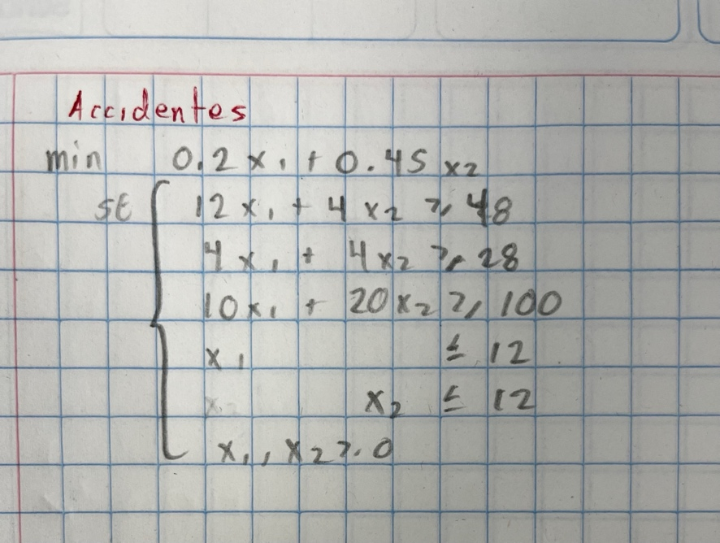
Tipo carbón | Mina A | Mina B
Alto | 12 | 4
Medio | 4 | 4
Bajo | 10 | 20

 | x1 | x2 | total | restricciones
Alto | 12 | 4 | 48 | 48
Medio | 4 | 4 | 28 | 28
Bajo | 10 | 20 | 115 | 100

 | x1 | x2
 | 2.5 | 4.5
 |  |  |  |  | Solución | x1 | x2 | Accidentes | Agua | Costo
 | x1 | x2 | min |  | Accidentes | 10 | 0 | 2 | 8000 | 400000
 | 40000 | 32000 | 244000 |  | Agua | 4 | 3 | 2.15 | 6950 | 256000
 |  |  |  |  | Costo | 2.5 | 4.5 | 2.525 | 7625 | 244000

Bonos Original
Bono | Yield | Risk | Maturity |  | Riesgo | Yield | Maturity
Corp | 0.04 | 2 | 3 | (0,0) | 0 | 0 | 0
Gov | 0.03 | 1 | 4 | (0,100) | 100 | 300 | 400
 |  |  |  | (100,0) | 200 | 400 | 300
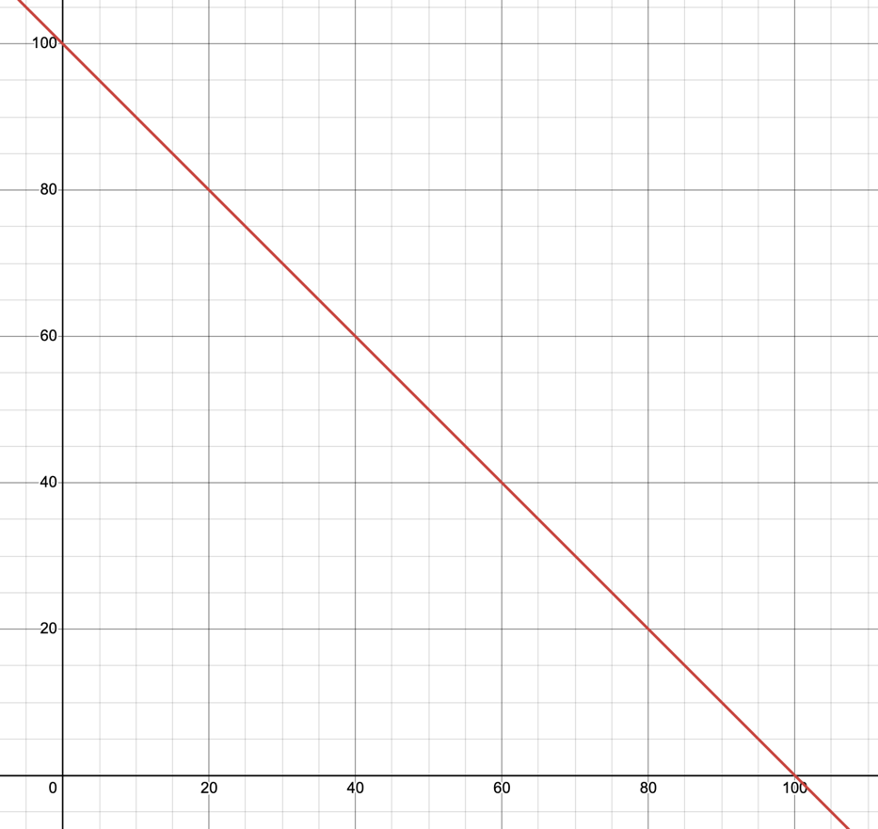
x1 | x2 | total | restricciones
0.5 | -0.5 | 0 | 0
-0.6 | 0.4 | -10000 | 0
1 | 1 | 100000 | 100000

x1 | x2
50000 | 50000

x1 | x2 | max
0.04 | 0.03 | 3500

Bonos con Metas
q | x1 | x2 | s1 | s2 | s3 | w1 | w2 | w3
0.25 | 25 | 75 | 0.25 | 0.1875 | 0.25 | 1 | 1 | 1
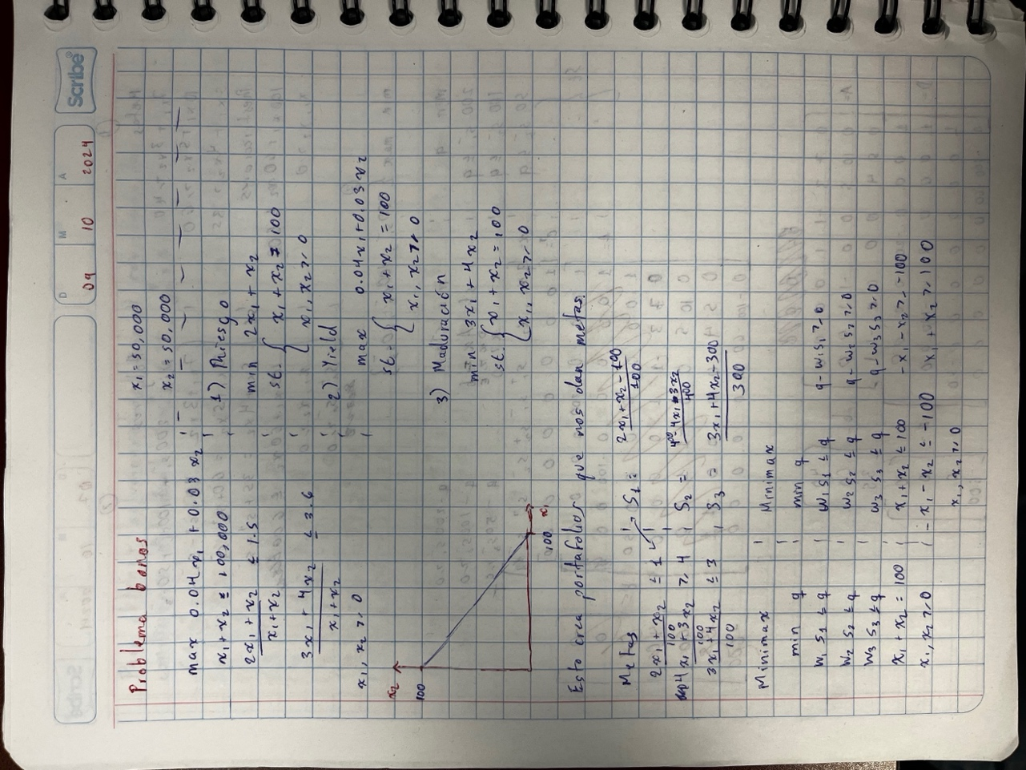
q | x1 | x2 | s1 | s2 | s3 | total | restricciones
1 | 0 | 0 | -1 | 0 | 0 | 8.3266726847E-16 | 0
1 | 0 | 0 | 0 | -1 | 0 | 0.0625 | 0
1 | 0 | 0 | 0 | 0 | -1 | 6.716849299E-15 | 0
0 | 1 | 1 | 0 | 0 | 0 | 100 | 100
0 | -1 | -1 | 0 | 0 | 0 | -100 | -100
0 | 1 | 0 | 0 | 0 | 0 | 25 | 0
0 | 0 | 1 | 0 | 0 | 0 | 75 | 0

q | x1 | x2 | s1+ | s1- | s2+ | min
1 | 0 | 0 | 0 | 0 | 0 | 0.25

Tipo | Resultado | Desviación
riesgo | 125 | 25.0000%
yield | 325 | 18.7500%
maduración | 375 | 25.0000%

